Qué es Excel
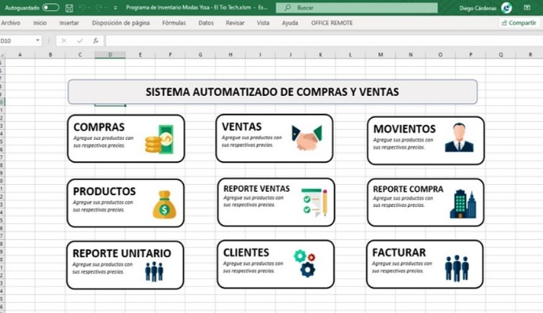
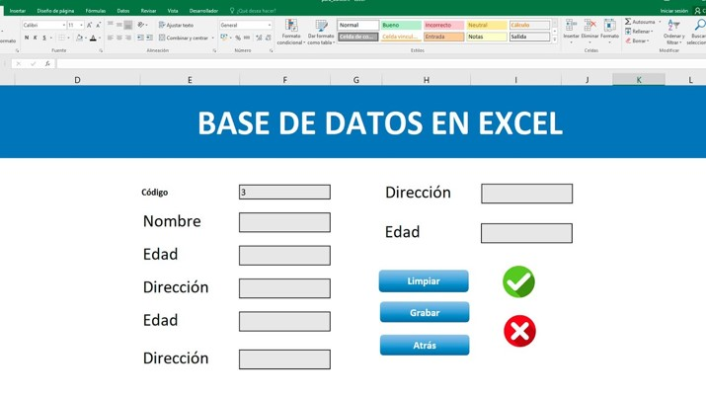
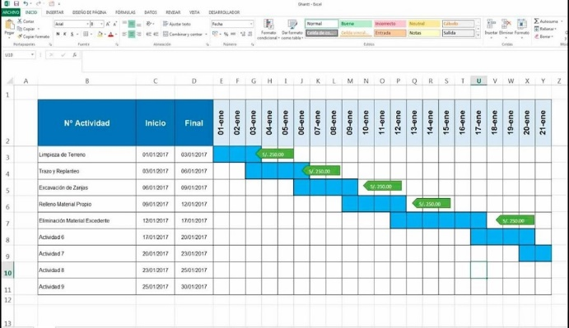

Okay… Excel es:

Excel es un programa de software desarrollado por la compañía Microsoft y está disponible en Windows, MacOS, Android y iOS. Este programa forma parte de la suite ofimática de Office junto con otros programas muy conocidos como Word, PowerPoint, entre otros.
¿Qué es Excel?
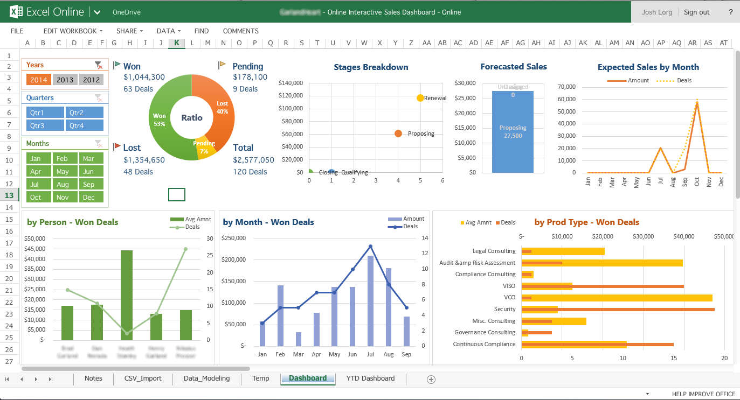

Excel es un programa enfocado en el almacenamiento y procesamiento de datos. Pertenece a la categoría de programas informáticos conocida como hojas de cálculo.
Hoy en día son utilizadas para un sinfín de aplicaciones donde se necesita trabajar con datos tabulares.
¿Para qué sirve este programa?

- Análisis de datos teóricos y experimentales.
- Crear de gráficas de análisis y diagramas que ayuden a interpretar datos.
- Generar tus horarios, creación de programas, entre otras muchas cosas que pueden facilitar varias tareas.
- Calcular un flujo de caja y hacer análisis económicos de tu negocio o empresa.
- Hacer inventarios de entradas y salidas o disponibilidad de productos
- Creación de bases de datos, ya sea de personal, alumnos, productos, requerimientos, etc.
- Procesamiento de datos para la toma de decisiones
- Diagramas de Gantt para la gestión de proyectos
- Etcétera, etcétera, etcétera.
¿Qué se puede hacer con Excel?

Cómo instalarlo
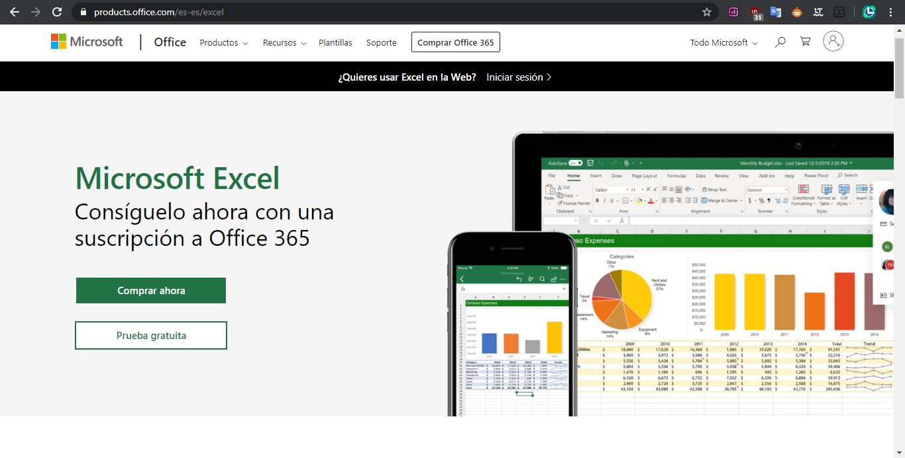
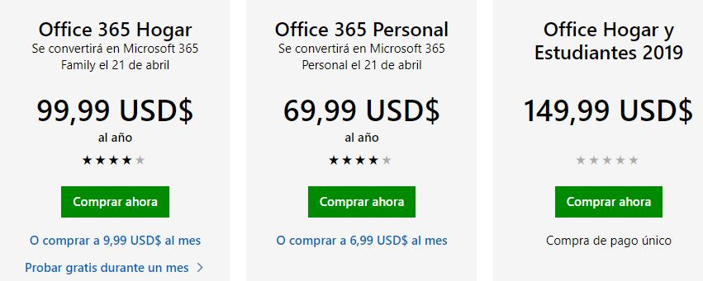
Cómo instalar Microsoft Excel
 | Volver al Menú

Para poder utilizarlo sin restricciones, es necesario adquirir una licencia. En el siguiente capítulo se verá a mayor detalle las distintas versiones de Excel que existen y las ventajas y desventajas de cada uno, pero por el momento nos quedaremos con la manera oficial de adquirir este programa.
El siguiente link te redirige a la página oficial de Microsoft Office, desde ahí podrás adquirir Microsoft Excel según el plan o precio que mejor te convenga: https://products.office.com/es-es/excel
Suite Microsoft Office

El Tío Tech

Curso Básico de Excel
Capítulo 1: Qué es Excel y para qué sirve

Mira el capítulo en: | https://eltiotech.com/capitulo-1-que-es-excel-como-instalarlo/
Suscríbete a El Tío Tech en YouTube: | https://www.youtube.com/eltiotech
Visita la web para ver más tutoriales: | https://eltiotech.com/

© Todos el contenido de este curso está sujeto a derechos de propiedad por las leyes de Derechos de Autor y demás Leyes relativas Internacionales por Miguel Vela - "El Tío Tech".

Ver todo el curso

